高齢者世帯比率
20. 高齢者世帯比率

 | 時点 2010(H22)年10月1日（５年毎）
 | 単位 ％ |  |  |  |  |  |  |  | 偏差値 |  | 37.9
順位 |  | 都道府県名 |  | 数 値 |  |  | 順位 | 都道府県名 |  | 数 値

 |  | 0 | 全 国 |  | 37.3 | 0.0 | 23 | 0 | 静 岡 |  | 41.8 | 0
1 |  | 0 | 秋 田 |  | 53.1 | 0.0 | 25 | 0 | 香 川 |  | 41.7 | 0
2 |  | 0 | 山 形 |  | 52.9 | 0.0 | 26 | 0 | 三 重 |  | 41.4 | 0
3 |  | 0 | 島 根 |  | 50.5 | 0.0 | 27 | 0 | 岡 山 |  | 41.2 | 0
4 |  | 0 | 岩 手 |  | 48.1 | 0.0 | 28 | 0 | 宮 崎 |  | 41.0 | 0
5 |  | 0 | 富 山 |  | 47.8 | 0.0 | 29 | 0 | 群 馬 |  | 40.6 | 0
6 |  | 0 | 新 潟 |  | 47.6 | 0.0 | 30 | 0 | 鹿児島 |  | 40.5 | 0
7 |  | 0 | 鳥 取 |  | 46.8 | 0.0 | 31 | 0 | 石 川 |  | 40.2 | 0
7 |  | 0 | 福 井 |  | 46.8 | 0.0 | 32 | 0 | 茨 城 |  | 40.1 | 0
9 |  | 0 | 長 野 |  | 46.3 | 0.0 | 33 | 0 | 栃 木 |  | 39.1 | 0
10 |  | 0 | 和歌山 |  | 46.1 | 0.0 | 34 | 0 | 兵 庫 |  | 38.2 | 0
11 |  | 0 | 青 森 |  | 45.8 | 0.0 | 35 | 0 | 宮 城 |  | 37.9 | 0
12 |  | 0 | 福 島 |  | 45.6 | 0.0 | 36 | 0 | 広 島 |  | 37.5 | 0
13 |  | 0 | 佐 賀 |  | 45.5 | 0.0 | 37 | 0 | 滋 賀 |  | 36.8 | 0
14 |  | 0 | 岐 阜 |  | 44.4 | 0.0 | 38 | 0 | 北海道 |  | 36.6 | 0
14 |  | 0 | 高 知 |  | 44.4 | 0.0 | 39 | 0 | 京 都 |  | 36.2 | 0
16 |  | 0 | 徳 島 |  | 44.3 | 0.0 | 40 | 0 | 福 岡 |  | 35.2 | 0
17 |  | 0 | 山 口 |  | 44.2 | 0.0 | 40 | 0 | 大 阪 |  | 35.2 | 0
18 |  | 0 | 熊 本 |  | 43.1 | 0.0 | 42 | ◎ | 千 葉 |  | 34.9 | 0
19 |  | 0 | 長 崎 |  | 42.9 | 0.0 | 43 | 0 | 埼 玉 |  | 34.3 | 0
20 |  | 0 | 山 梨 |  | 42.7 | 0.0 | 44 | 0 | 愛 知 |  | 33.9 | 0
21 |  | 0 | 大 分 |  | 42.4 | 0.0 | 45 | 0 | 神奈川 |  | 31.6 | 0
22 |  | 0 | 愛 媛 |  | 41.9 | 0.0 | 46 | 0 | 沖 縄 |  | 30.6 | 0
23 |  | 0 | 奈 良 |  | 41.8 | 0.0 | 47 | 0 | 東 京 |  | 28.8 | 0
高齢者世帯比率
千 葉 | 34.90
北海道 | 36.60
青 森 | 45.80
岩 手 | 48.10
宮 城 | 37.90
秋 田 | 53.10
山 形 | 52.90
福 島 | 45.60
茨 城 | 40.10
栃 木 | 39.10
群 馬 | 40.60
埼 玉 | 34.30
東 京 | 28.80
神奈川 | 31.60
新 潟 | 47.60
富 山 | 47.80
石 川 | 40.20
福 井 | 46.80
山 梨 | 42.70
長 野 | 46.30
岐 阜 | 44.40
静 岡 | 41.80
愛 知 | 33.90
三 重 | 41.40
滋 賀 | 36.80
京 都 | 36.20
大 阪 | 35.20
兵 庫 | 38.20
奈 良 | 41.80
和歌山 | 46.10
鳥 取 | 46.80
島 根 | 50.50
岡 山 | 41.20
広 島 | 37.50
山 口 | 44.20
徳 島 | 44.30
香 川 | 41.70
愛 媛 | 41.90
高 知 | 44.40
福 岡 | 35.20
佐 賀 | 45.50
長 崎 | 42.90
熊 本 | 43.10
大 分 | 42.40
宮 崎 | 41.00
鹿児島 | 40.50
沖 縄 | 30.60

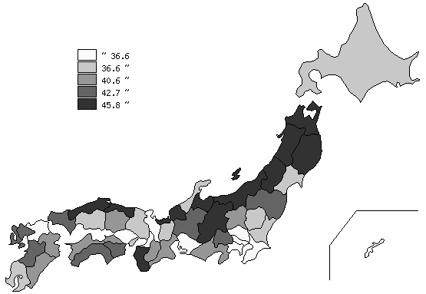
千葉県の推移
平成2年 | 20.6 | 44
平成7年 | 23 | 44
平成12年 | 26.6 | 44
平成17年 | 31.1 | 42
平成22年 | 34.9 | 42

《摘 要》 ・資料出所 総務省統計局「平成22年国勢調査」 ・算出方法 65歳以上の親族のいる一般世帯数÷一般世帯数 ・参 考 千葉県の高齢者のいる世帯数は、875,648世帯で7位。全国は、19,337,687世帯。 前回の17年調査に比べ、158,880世帯、22.2％の増加。

